Sheet1
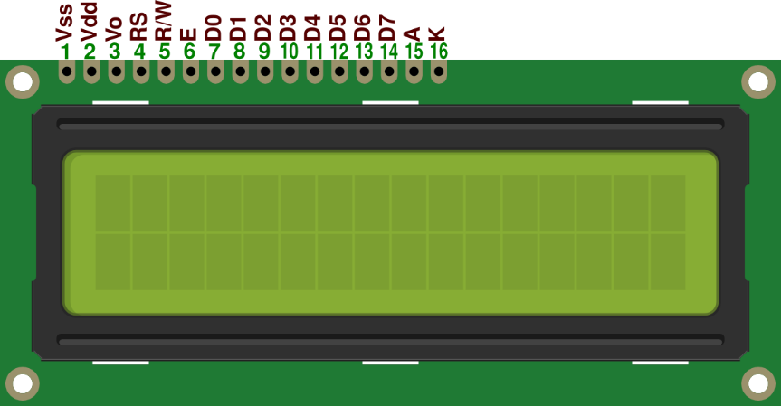
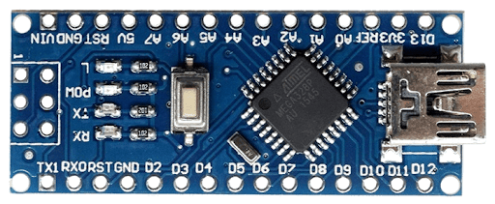
 |  |  |  | MASTER |  |  |  |  |  |  |  | SLAVE_1 |  |  |  |  |  |  |  | SLAVE_2

 |  | PB5 | D13 |  | D12 | PB4 |  |  |  | PB5 | D13 |  |  | D12 | PB4 |  |  | PB5 | D13 |  |  | D12 | PB4
 |  |  | ¨+3V3 |  | ~D11 | PB3 |  |  |  | ¨+3V3 |  |  | ~D11 | PB3 |  |  |  | ¨+3V3 |  |  | ~D11 | PB3
 |  |  | AREF |  | ~D10 | PB2 |  |  |  | AREF |  |  | ~D10 | PB2 |  |  |  | AREF |  |  | ~D10 | PB2
 | ADC[0] | PC0 | A0/D14 |  | ~D9 | PB1 | E | POT | ADC[0] | PC0 | A0/D14 |  |  | ~D9 | PB1 |  | ADC[0] | PC0 | A0/D14 |  |  | ~D9 | PB1 | B1
 | ADC[1] | PC1 | A1/D15 |  | D8 | PB0 | RS |  | ADC[1] | PC1 | A1/D15 |  |  | D8 | PB0 |  | ADC[1] | PC1 | A1/D15 |  |  | D8 | PB0 | B0
 | ADC[2] | PC2 | A2/D16 |  | D7 | PD7 | D7 |  | ADC[2] | PC2 | A2/D16 |  |  | D7 | PD7 |  | ADC[2] | PC2 | A2/D16 |  |  | D7 | PD7
 | ADC[3] | PC3 | A3/D17 |  | ~D6 | PD6 | D6 |  | ADC[3] | PC3 | A3/D17 |  |  | ~D6 | PD6 |  | ADC[3] | PC3 | A3/D17 |  |  | ~D6 | PD6
SDA | ADC[4] | PC4 | A4/D18 |  | ~D5 | PD5 | D5 | SDA | ADC[4] | PC4 | A4/D18 |  |  | ~D5 | PD5 | SDA | ADC[4] | PC4 | A4/D18 |  |  | ~D5 | PD5
SCL | ADC[5] | PC5 | A5/D19 |  | D4 | PD4 | D4 | SCL | ADC[5] | PC5 | A5/D19 |  |  | D4 | PD4 | SCL | ADC[5] | PC5 | A5/D19 |  |  | D4 | PD4
 | ADC[6] | ADC[6] | A6 |  | ~D3 | PD3 | D3 |  | ADC[6] | ADC[6] | A6 |  |  | ~D3 | PD3 |  | ADC[6] | ADC[6] | A6 |  |  | ~D3 | PD3 | LED3
 | ADC[7] | ADC[7] | A7 |  | D2 | PD2 | D2 |  | ADC[7] | ADC[7] | A7 |  |  | D2 | PD2 |  | ADC[7] | ADC[7] | A7 |  |  | D2 | PD2 | LED2
 |  |  | ¨+5V |  | GND |  |  |  |  |  | ¨+5V |  |  | GND |  |  |  |  | ¨+5V |  |  | GND
 |  | PC6 | RESET |  | RESET | PC6 |  |  |  | PC6 | RESET |  |  | RESET | PC6 |  |  | PC6 | RESET |  |  | RESET | PC6
 |  |  | GND |  | D0/RX | PD0 | D0 |  |  |  | GND |  |  | D0/RX | PD0 |  |  |  | GND |  |  | D0/RX | PD0 | LED0
 |  |  | VIN |  | D1/TX | PD1 | D1 |  |  |  | VIN |  |  | D1/TX | PD1 |  |  |  | VIN |  |  | D1/TX | PD1 | LED1

